Los 2 Karte
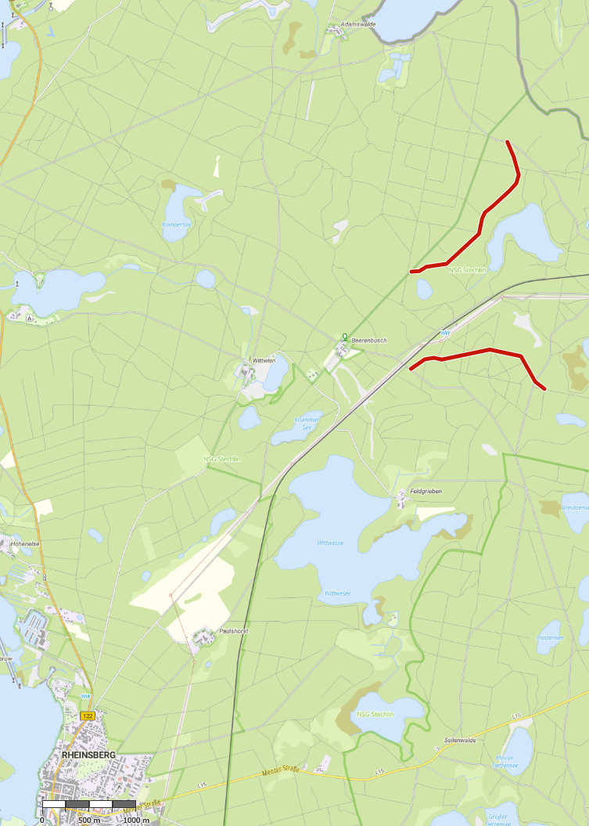
Übersichtskarte Los 2 Revier Beerenbusch

